Chi tiết địa chất
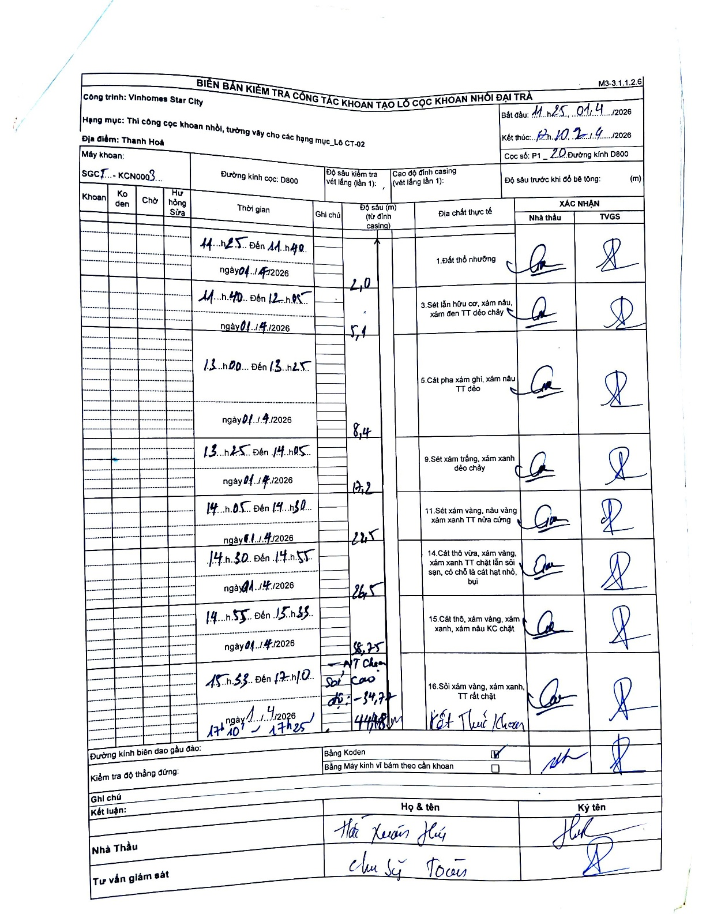
Dự án | Star City Thanh Hóa
Hạng mục | Thi công cọc khoan nhồi, tường vây cho các hạng mục_Lô CT-02
Tên bộ phận | Lô CT-02
Số hiệu cọc | P1-20
Tên Máy khoan | SGCT-KCN0003
Đường kính | D800
Bắt đầu thi công | 11:25 01/04/2026
Kết thúc thi công | 17:25 01/04/2026

Địa chất TT | Đường kính | Mô tả lớp thiết kế | Từ (h) | Đến (h) | Cao độ từ | Cao độ đến | T.Gian (h) | Dài (m) | V (m/h) | Ghi chú
1. Đất thổ nhưỡng | D800 | Đất thổ nhưỡng | 11:25 01/04/2026 | 11:40 01/04/2026 | 0 | -2 | 0.25 | 2 | 8
2 | D800 | Sét lẫn hữu cơ, xám nâu, xám đen TT dẻo chảy | 11:40 01/04/2026 | 12:05 01/04/2026 | -2 | -5.1 | 0.42 | 3.1 | 7.44
3 | D800 | Cát pha xám ghi, xám nâu TT dẻo | 13:00 01/04/2026 | 13:25 01/04/2026 | -5.1 | -8.4 | 0.42 | 3.3 | 7.92
4 | D800 | Sét xám trắng, xám xanh dẻo chảy | 13:25 01/04/2026 | 14:05 01/04/2026 | -8.4 | -17.2 | 0.67 | 8.8 | 13.2
5 | D800 | Sét xám vàng, nâu vàng xám xanh TT nửa cứng | 14:05 01/04/2026 | 14:30 01/04/2026 | -17.2 | -22.5 | 0.42 | 5.3 | 12.72
6 | D800 | Cát thô vừa, xám vàng, xám xanh TT chặt lẫn sỏi sạn, có chỗ là cát hạt nhỏ, bụi | 14:30 01/04/2026 | 14:55 01/04/2026 | -22.5 | -26.5 | 0.42 | 4 | 9.6
7 | D800 | Cát thô, xám vàng, xám xanh, xám nâu KC chặt | 14:55 01/04/2026 | 15:33 01/04/2026 | -26.5 | -33.75 | 0.63 | 7.25 | 11.45
8 | D800 | Sỏi xám vàng, xám xanh, TT rất chặt | 15:33 01/04/2026 | 17:10 01/04/2026 | -33.75 | -44.08 | 1.62 | 10.33 | 6.39 | Kết thúc khoan tại độ sâu -34,70 (NT Chọn sỏi cao độ: -34,70 m)

ẢNH BIÊN BẢN GỐC

